01_Tiempo_de_registro
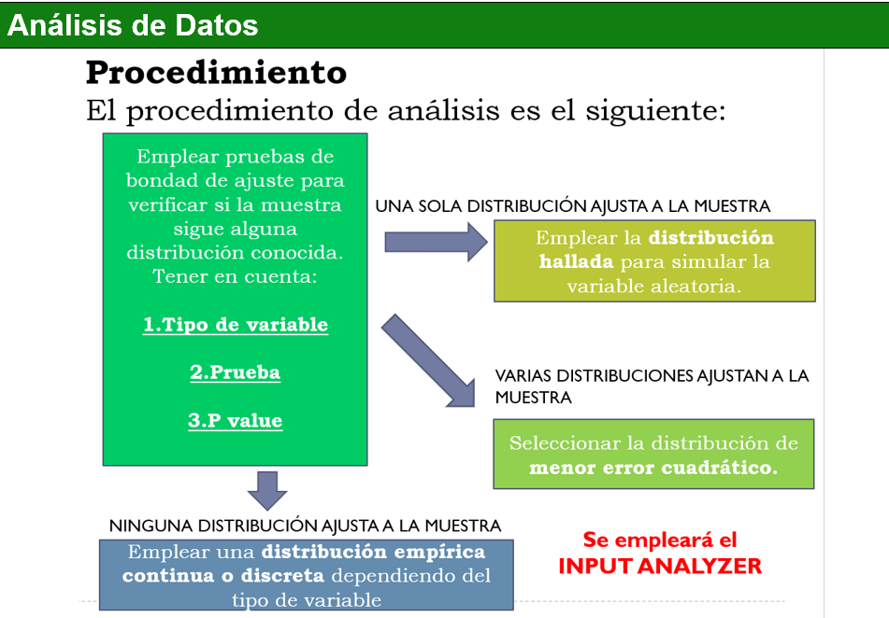
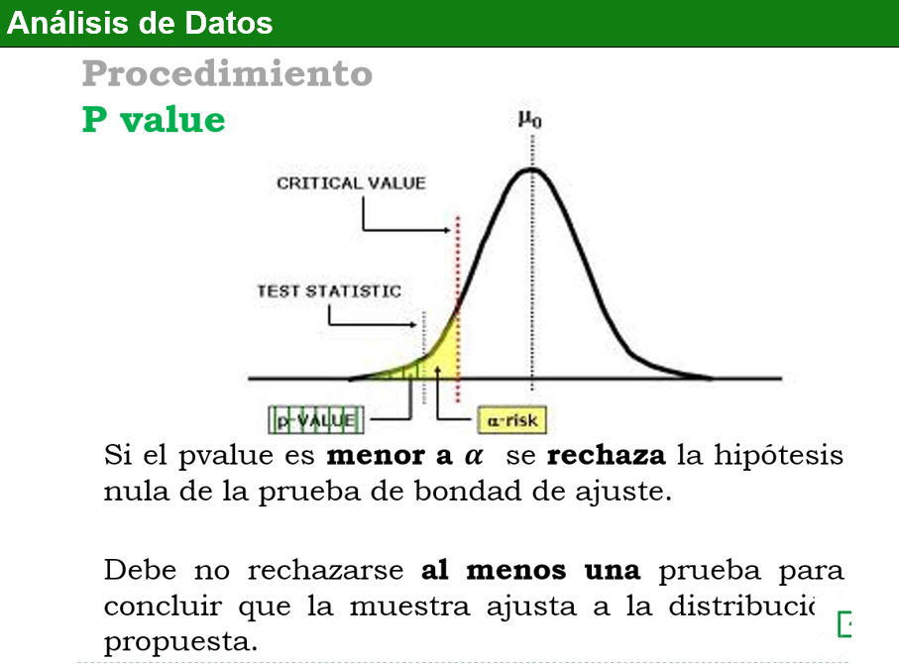
Datos | Paso 1: Muestra piloto | Paso 2: Calcular media y varianza muestral |  | Muestra final
4.89 | 1.43 | Media muestral | 3.71 | 4.53
4.03 | 2.77 | Varianza muestral | 1.39 | 2.97
3.41 | 4.79 | Paso 3: Tamaño de muestra para población infinita |  | 1.84
5.47 | 4.25 | Z0.975 | 1.96 | 4.72
2.95 | 5.18 | d | 0.19 | 4.47
3.53 | 4.01 | e | 0.05 | 4.05
2.41 | 4.26 |  |  | 2.65
0.80 | 2.91 | n0 | 156 | 3.07
3.59 | 2.60 |  |  | 4.57
2.70 | 4.18 | No se aplica paso 4 pues poblaciòn es infinita |  | 4.15
1.61 | 1.59 |  |  | 2.92
2.96 | 3.69 |  |  | 4.38
4.23 | 4.11 |  |  | 2.76
4.20 | 5.79 |  |  | 1.27
4.18 | 0.94 |  |  | 5.07
3.82 | 4.13 |  |  | 4.10
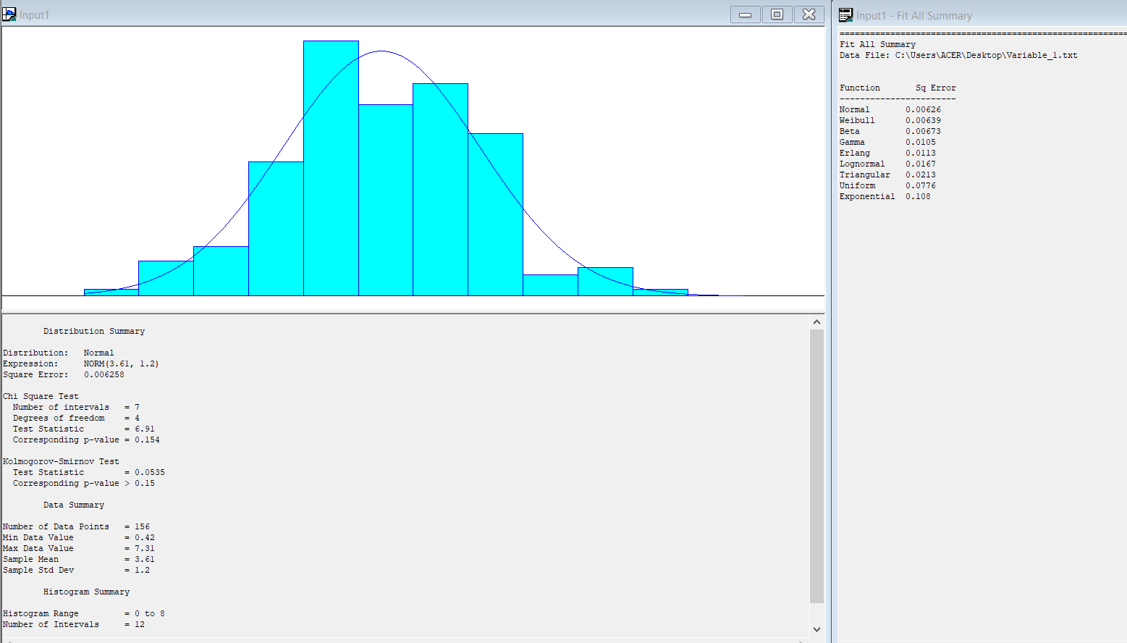
3.64 | 3.02 |  |  | 4.94
4.34 | 5.79 |  |  | 3.15
5.05 | 4.60 |  |  | 4.40
4.11 | 3.87 |  |  | 3.86
2.16 | 3.46 |  |  | 3.03
3.12 | 3.57 |  |  | 4.05
3.97 | 3.87 |  |  | 2.56
3.10 | 3.68 |  |  | 3.98
4.37 | 3.22 |  |  | 4.18
4.50 | 4.42 |  |  | 2.73
4.43 | 3.28 |  |  | 4.53
4.08 | 2.33 |  |  | 2.93
4.10 | 4.16 |  |  | 3.97
2.74 | 5.28 |  |  | 3.31
1.40 |  |  |  | 0.42
4.19 |  |  |  | 4.18
2.92 |  |  |  | 2.80
2.82 |  |  |  | 2.01
2.64 |  |  |  | 3.17
4.34 |  |  |  | 3.09
3.66 |  |  |  | 3.57
2.30 |  |  |  | 0.89
4.32 |  |  |  | 2.35
5.35 |  |  |  | 2.20 | 1. Aplicabilidad de las pruebas
2.18 |  |  |  | 5.03
4.03 |  |  |  | 3.62 | Chi cuadrado
4.68 |  |  |  | 2.82 | Como se tiene 156 datos (>90), entonces la prueba es valida
3.58 |  |  |  | 4.94
1.81 |  |  |  | 5.15 | Kolgomorov-Smirnov
3.12 |  |  |  | 3.72 | La variable es continua, entonces la prueba es valida
3.69 |  |  |  | 4.16
3.22 |  |  |  | 5.51 | 2. Comparación de errores cuadraticos
4.52 |  |  |  | 2.86 | La distribución Normal, tiene menor error cuadratico (0.00626)
4.57 |  |  |  | 4.06
3.53 |  |  |  | 3.62 | 3. Verificación de Hipotesis
3.91 |  |  |  | 3.80 | Chi cuadrado
2.35 |  |  |  | 4.11 | El p-value es 0.154 (>0.05)
4.94 |  |  |  | 4.38 | Ho, se acepta que los datos se ajustan a la Normal de media 3.61 y desviación estándar 1.2
4.41 |  |  |  | 3.89 | Kolgomorov-Smirnov
2.06 |  |  |  | 4.44 | El p-value es mayor 0.15 (>0.05)
2.61 |  |  |  | 4.88 | Ho, se acepta que los datos se ajustan a la Normal de media 3.61 y desviación estándar 1.2
3.64 |  |  |  | 3.16
5.62 |  |  |  | 3.14
2.97 |  |  |  | 2.54 | CONCLUSION
3.50 |  |  |  | 5.10 | La variable aleatoria "Tiempo de regsitro del documento", se ajusta a la NORM(3.61,1.2)
2.85 |  |  |  | 2.68
4.20 |  |  |  | 4.94
2.79 |  |  |  | 1.56
4.19 |  |  |  | 3.01
4.11 |  |  |  | 4.15
3.49 |  |  |  | 3.59
3.84 |  |  |  | 4.23
2.18 |  |  |  | 1.57
1.83 |  |  |  | 2.18
3.15 |  |  |  | 0.94
1.54 |  |  |  | 5.28
5.78 |  |  |  | 3.05
5.18 |  |  |  | 2.23
3.37 |  |  |  | 4.67
5.81 |  |  |  | 3.10
2.64 |  |  |  | 3.11
4.90 |  |  |  | 2.64
2.68 |  |  |  | 4.34
3.15 |  |  |  | 2.20
3.33 |  |  |  | 3.54
2.01 |  |  |  | 4.16
2.99 |  |  |  | 4.29
5.38 |  |  |  | 2.98
4.10 |  |  |  | 4.05
5.62 |  |  |  | 3.14
2.56 |  |  |  | 3.45
5.46 |  |  |  | 5.15
3.24 |  |  |  | 3.27
2.87 |  |  |  | 2.99
4.02 |  |  |  | 4.60
5.27 |  |  |  | 3.12
1.84 |  |  |  | 4.08
4.29 |  |  |  | 3.44
4.01 |  |  |  | 2.40
2.93 |  |  |  | 3.02
4.14 |  |  |  | 6.36
2.99 |  |  |  | 1.26
2.06 |  |  |  | 6.38
0.89 |  |  |  | 3.16
4.41 |  |  |  | 3.82
3.65 |  |  |  | 3.42
3.76 |  |  |  | 5.07
2.01 |  |  |  | 3.16
1.95 |  |  |  | 4.83
2.29 |  |  |  | 3.84
4.55 |  |  |  | 6.37
2.68 |  |  |  | 5.25
4.94 |  |  |  | 3.10
2.89 |  |  |  | 2.65
5.09 |  |  |  | 3.32
3.10 |  |  |  | 4.22
2.37 |  |  |  | 2.05
4.10 |  |  |  | 5.79
3.74 |  |  |  | 3.83
3.26 |  |  |  | 2.14
4.28 |  |  |  | 4.28
4.15 |  |  |  | 4.48
5.85 |  |  |  | 5.10
1.57 |  |  |  | 5.38
5.75 |  |  |  | 4.96
2.72 |  |  |  | 2.52
3.54 |  |  |  | 2.58
4.31 |  |  |  | 1.95
2.05 |  |  |  | 4.91
5.70 |  |  |  | 4.90
1.01 |  |  |  | 4.99
3.89 |  |  |  | 1.58
2.17 |  |  |  | 4.54
4.54 |  |  |  | 1.13
3.78 |  |  |  | 4.50
5.75 |  |  |  | 2.93
4.95 |  |  |  | 3.63
3.25 |  |  |  | 3.35
4.88 |  |  |  | 4.69
4.28 |  |  |  | 3.50
4.63 |  |  |  | 3.05
3.91 |  |  |  | 1.98
3.15 |  |  |  | 5.10
2.44 |  |  |  | 3.20
3.77 |  |  |  | 3.50
2.93 |  |  |  | 5.15
4.28 |  |  |  | 3.71
1.88 |  |  |  | 3.73
1.29 |  |  |  | 3.48
4.16 |  |  |  | 2.37
5.15 |  |  |  | 3.45
2.11 |  |  |  | 2.79
2.32 |  |  |  | 6.07
4.48 |  |  |  | 3.44
2.26 |  |  |  | 2.98
3.63 |  |  |  | 1.70
5.23 |  |  |  | 7.31
4.38 |  |  |  | 2.38
4.23 |  |  |  | 2.21
3.05 |  |  |  | 3.72
5.70
0.92
1.11
4.91
2.52
4.91
4.65
4.50
4.24
2.73
4.77
3.48
4.35
4.30
2.06
2.17
3.83
2.76
5.08
2.64
3.10
3.55
3.94
4.00
3.81
3.96
4.46
3.09
3.54
2.99
1.48
4.39
4.83
3.77
4.90
4.20
3.04
3.46
3.15
2.54
2.83
2.92
1.97
4.52
4.45
1.90
3.71
4.61
0.83
2.32
4.06
2.98
4.13
3.81
3.41
5.23
3.29
2.87
6.07
3.37
2.58
3.83
4.49
3.32
4.34
5.29
4.57
3.89
2.80
4.01
2.70
3.17
3.10
3.31
2.76
1.35
1.72
3.32
4.24
3.11
4.30
4.09
2.81
4.65
5.06
3.87
4.16
2.99
4.64
3.39
5.33
3.89
4.99
3.22
4.24
2.34
3.19
2.07
1.94
6.18
6.17
4.00
6.26
4.85
3.63
2.23
5.71
3.55
1.90
3.92
2.46
2.88
3.14
2.08
2.05
2.33
3.12
2.46
3.81
4.46
3.45
4.52
3.78
3.93
4.13
2.45
2.59
2.91
4.38
1.63
2.50
4.64
4.73
4.34
3.97
2.22
4.02
5.43
3.00
3.76
4.29
1.54
3.74
3.05
3.45
2.64
3.43
4.92
4.63
2.85
4.99
0.83
3.13
4.39
5.58
4.48
3.87
1.53
2.65
4.62
2.33
1.40
3.32
2.93
4.47
1.99
1.56
3.05
4.51
5.09
3.85
3.60
5.59
5.61
3.61
4.84
3.10
2.78
1.27
4.44
1.95
4.91
4.60
1.89
4.57
1.80
2.95
0.96
3.34
4.30
2.75
1.09
2.87
3.31
4.63
2.90
2.32
2.65
5.12
1.17
1.55
3.85
2.95
2.65
4.12
1.80
5.12
5.23
1.60
3.58
5.39
4.69
3.48
3.23
3.03
2.86
2.11
0.92
1.37
2.90
3.87
2.26
4.34
4.65
4.37
3.80
3.31
5.25
4.68
4.60
3.19
5.27
3.88
4.60
3.07
2.87
3.24
1.92
5.07
2.92
3.67
3.20
2.37
3.03
3.20
4.49
4.70
4.15
2.90
5.05
3.61
4.53
4.24
4.38
3.76
4.77
4.67
5.64
2.39
3.92
4.57
1.72
1.48
3.58
2.73
3.14
3.57
3.70
4.50
2.68
1.61
3.64
3.20
3.05
3.86
4.66
3.27
3.67
2.05
2.46
5.53
1.14
5.76
1.20
3.64
3.73
6.02
3.71
3.38
1.45
5.23
1.59
2.74
4.40
5.22
0.54
3.41
2.02
3.53
2.29
4.12
2.79
3.12
5.37
4.77
4.80
1.51
2.26
2.89
4.08
3.15
3.30
3.31
4.52
3.80
4.54
5.33
1.72
4.16
2.28
2.43
2.99
3.39
2.65
3.52
2.35
3.26
3.60
3.05
5.18
5.12
3.62
1.64
3.47
2.40
4.06
4.79
3.40
2.69
3.29
5.32
4.28
2.55
4.62
3.91
3.78
3.22
2.20
0.59
3.12
4.37
4.02
2.84
2.96
3.21
3.18
6.15
1.85
2.89
4.61
4.14
4.22
2.87
3.10
1.84
4.10
2.89
3.79
5.52
4.05
4.43
0.40
3.27
4.53
3.97
3.87
2.34
4.55
3.16
3.25
5.97
6.52
4.06
4.70
3.97
3.79
3.01
1.43
3.29
4.94
4.58
3.62
5.30
3.33
1.13
3.98
1.21
2.66
5.05
3.13
3.24
1.67
2.40
4.01
5.07
3.48
1.79
4.42
2.99
5.27
3.27
2.56
2.64
2.17
2.97
2.81
4.58
4.22
4.31
1.61
3.63
3.32
3.77
0.86
2.41
1.21
3.51
3.98
3.18
0.70
3.87
3.47
1.29
2.84
4.90
2.76
4.57
5.14
3.12
1.88
7.54
3.44
2.81
3.47
2.78
3.19
6.59
2.93
6.21
3.06
6.37
3.61
2.85
2.07
3.90
3.53
2.29
3.71
4.88
5.03
4.24
3.45
3.27
2.26
3.36
5.20
2.60
1.87
3.96
4.49
4.20
2.14
4.62
5.08
4.02
3.17
4.49
5.32
3.42
1.58
1.79
2.05
3.30
4.53
4.50
5.05
3.13
4.87
2.82
6.30
3.05
2.72
4.66
3.57
4.22
3.26
4.43
4.11
3.37
4.07
1.66
2.89
4.38
2.59
5.52
4.63
2.28
3.20
4.00
3.61
4.41
3.42
3.76
4.23
2.38
3.74
2.92
2.73
4.06
4.97
3.86
3.43
5.24
4.52
3.94
3.92
3.07
1.33
5.01
2.71
4.13
4.53
5.43
2.38
3.73
3.49
3.04
4.48
2.77
2.74
4.74
3.11
3.43
2.40
4.00
4.83
3.14
4.39
2.70
2.34
4.39
1.56
4.75
0.63
3.85
5.22
2.52
4.62
3.62
4.01
2.98
3.09
0.42
3.73
2.83
4.13
3.71
4.62
3.51
3.29
3.22
6.43
3.67
2.68
3.44
4.15
2.23
2.93
7.00
3.91
2.42
2.38
2.94
4.09
3.21
4.62
2.54
2.98
4.46
3.98
4.88
3.79
2.52
4.39
3.24
2.99
2.50
3.97
3.86
5.13
3.90
3.10
4.78
5.51
1.27
3.43
2.03
2.77
3.71
4.61
0.77
3.97
4.72
3.04
3.12
4.57
2.75
6.82
3.60
5.17
4.40
2.33
3.36
5.79
3.12
2.79
4.13
4.30
6.73
3.10
5.56
2.66
3.79
2.86
4.85
4.20
4.66
4.83
2.21
5.13
0.31
2.57
2.62
3.89
2.05
2.76
3.20
2.95
2.17
4.52
2.53
5.58
4.16
5.73
4.02
4.46
2.82
4.16
4.04
4.26
2.47
4.17
2.95
0.30
4.98
5.11
3.73
2.08
3.62
4.61
4.15
3.46
3.08
3.01
3.02
3.88
1.23
1.54
2.76
4.64
3.12
3.21
4.74
5.65
2.86
2.64
3.15
4.10
1.67
5.06
6.18
3.56
3.09
1.56
4.22
2.91
4.25
5.69
5.50
3.10
5.08
2.60
3.00
3.62
6.08
1.21
5.86
5.75
4.61
3.24
2.73
4.39
5.32
1.43
5.20
4.29
3.21
3.78
4.73
2.36
3.67
4.47
2.89
3.74
2.80
3.13
4.02
4.93
5.03
2.71
6.36
4.75
5.20
3.55
5.90
3.40
1.79
2.73
4.26
3.10
4.53
3.45
1.39
2.99
3.63
1.64
4.69
3.00
0.98
2.61
4.27
3.59
2.09
2.71
0.89
4.08
4.89
1.58
0.43
3.10
5.07
3.63
3.68
2.97
4.08
3.93
1.43
3.29
3.17
4.99
6.06
4.01
3.52
5.75
4.32
3.52
3.32
4.37
4.87
2.02
3.19
4.95
1.92
4.41
5.15
2.72
3.88
4.96
2.76
2.22
1.98
1.87
4.91
4.00
2.98
4.40
3.23
1.80
2.85
3.10
2.93
5.28
2.26
1.54
3.74
2.48
4.67
0.31
3.88
3.45
2.69
4.26
4.43
4.68
3.31
4.39
4.13
4.42
3.03
3.69
4.06
2.08
3.87
2.69
3.90
3.48
5.95
3.45
3.58
5.05
4.79
6.00
5.43
3.17
3.37
1.51
4.71
4.94
2.56
3.42
4.16
3.78
1.35
1.89
4.13
4.76
3.78
2.00
4.71
4.63
3.31
2.77
3.53
1.26
3.95
4.29
3.74
5.09
2.12
5.87
3.79
3.97
3.10
4.68
1.57
2.69
1.13
3.25
2.90
3.15
2.49
2.12
5.62
3.54
2.95
3.30
4.44
2.77
4.78
2.52
3.37
3.40
5.78
5.25
2.91
3.52
4.14
2.88
4.69
4.86
2.45
2.37
2.98
3.17
4.41
2.32
0.86
3.82
6.44
2.16
1.65
3.54
3.54
2.14
3.14
4.09
5.42
2.41
4.66
5.16
5.32
2.57
2.61
4.28
1.30
4.30
4.54
3.78
4.19
3.24
2.47
2.98
3.71
2.20
3.89
4.30
3.52
1.13
5.06
3.59
3.02
3.75
3.40
3.97
2.69
3.09
3.47
3.80
4.54
2.22
4.56
2.55
5.28
1.97
3.73
4.42
3.66
2.19
4.81
5.30
6.07
3.06
1.44
2.71
3.56
2.90
3.52
4.85
2.99
2.95
3.25
2.20
4.96
2.93
4.94
4.18
5.41
3.44
3.69
4.25
3.82
3.10
4.61
1.22
3.07
3.88
3.53
4.19
2.89
4.88
3.58
4.35
2.90
2.40
3.54
4.07
2.63
3.03
2.21
3.41
3.47
3.89
4.92
3.90
3.46
2.65
5.74
2.13
3.74
5.12
3.50
3.95
5.48
2.24
2.16
4.84
1.73
2.71
4.22
4.19
1.57
5.59
5.21
4.24
4.32
4.30
2.74
3.99
4.61
2.59
5.11
4.17
3.71
3.09
3.14
2.14
4.43
3.57
3.53
4.94
3.30
5.23
4.75
4.91
3.42
2.09
2.39
4.04
3.39
2.98
3.77
5.64
3.51
4.26
3.40
1.76
4.90
4.00
4.23
2.74
2.83
2.50
2.94
3.10
3.80
4.23
3.67
4.99
3.23
3.79
3.05
3.48
2.76
3.62
4.79
1.59
3.67
2.39
3.62
5.26
2.44
5.07
1.76
4.30
2.11
4.28
3.79
3.84
4.01
2.94
5.21
3.88
3.57
4.54
5.79
4.15
5.97
4.10
4.28
2.32
4.75
2.39
3.84
5.24
2.68
3.51
3.19
4.61
3.74
3.46
5.13
4.26
3.27
4.87
4.98
2.77
3.35
4.77
5.47
3.76
3.30
5.06
3.82
4.81
3.01
4.72
4.36
3.61
3.88
5.99
5.25
2.53
3.69
2.89
3.51
4.61
5.16
3.22
5.45
4.52
4.52
3.45
2.71
3.87
4.05
4.79
3.01
4.72
4.48
2.66
3.23
4.65
5.32
3.24
1.50
2.42
3.40
3.29
3.83
2.38
4.08
2.49
4.49
3.04
4.57
2.65
3.25
2.62
2.78
3.85
4.39
4.16
3.26
5.00
3.73
4.12
4.96
2.87
3.14
4.54
3.40
2.94
4.79
4.28
3.21
3.66
3.07
4.46
3.57
4.98
3.92
3.60
4.67
3.84
3.86
5.03
4.80
3.72
4.90
4.47
4.00
2.68
3.98
2.69
3.48
4.43
1.64
3.81
3.33
3.16
3.97
3.54
3.88
4.47
3.43
2.38
3.03
4.73
2.15
5.01
0.70
5.22
2.16
5.47
2.15
2.91
3.04
2.78
4.69
2.06
3.89
4.01
4.71
2.64
1.89
2.46
5.88
3.22
2.13
3.49
1.19
1.93
3.32
2.97
3.09
4.00
3.49
3.77
4.38
3.94
4.28
4.56
3.37
3.44
3.72
3.31
0.95
2.41
3.86
4.69
4.44
1.33
3.44
3.59
0.97
2.80
2.82
2.98
4.69
3.02
2.75
1.62
4.92
2.66
4.09
4.12
4.06
2.43
3.08
4.97
1.43
5.76
2.16
4.55
1.97
4.21
3.54
3.15
3.23
4.98
4.09
1.32
3.93
4.38
3.35
3.83
4.58
4.70
6.02
3.41
4.59
3.41
2.15
3.75
3.62
3.00
5.92
1.27
3.40
5.26
4.03
3.87
6.25
4.42
5.66
2.62
2.76
2.40
4.18
4.54
3.53
4.93
3.50
3.12
2.67
5.37
4.17
3.97
2.38
2.51
4.24
3.38
3.92
4.99
3.79
4.33
5.27
4.20
3.92
4.91
3.59
4.31
2.23
4.32
4.60
4.01
3.70
3.36
1.63
3.96
1.75
2.67
6.19
3.16
3.87
2.85
3.13
3.82
3.78
5.28
3.61
3.21
3.77
2.34
4.90
1.70
3.82
4.97
3.54
3.54
3.50
4.18
3.74
4.24
4.22
4.72
1.84
1.39
4.60
4.68
3.81
2.26
4.15
4.28
6.20
3.14
2.87
3.03
4.10
5.31
3.68
2.90
4.05
2.68
3.03
3.64
1.88
4.16
2.92
4.63
6.02
3.79
2.25
1.57
2.60
2.79
3.32
5.86
4.71
2.45
3.15
4.72
4.50
1.60
4.42
4.88
5.79
4.00
3.32
1.77
4.33
3.67
2.67
1.63
4.60
3.08
3.37
3.49
4.14
4.33
0.42
4.98
3.91
3.96
4.69
3.64
6.23
1.54
3.51
4.49
3.51
1.45
3.51
5.15
3.70
6.26
4.11
4.47
4.71
4.45
3.76
2.00
1.26
2.55
3.39
2.09
3.85
1.99
5.80
6.01
6.08
3.51
2.50
5.90
5.62
2.06
3.32
4.21
3.07
1.58
2.81
3.20
4.77
3.33
1.76
3.72
4.01
4.87
5.53
2.00
4.87
2.00
5.24
1.25
5.43
1.26
2.12
4.85
1.24
4.10
4.21
1.70
2.72
3.45
3.38
3.63
1.40
2.78
3.43
2.71
3.81
3.59
2.93
3.41
2.37
4.86
4.27
2.81
4.45
4.79
2.92
0.95
4.49
4.41
3.16
3.65
4.41
3.33
3.15
2.71
3.78
6.64
0.76
4.37
3.81
3.58
3.63
3.39
2.80
1.91
2.16
4.56
5.51
5.30
2.79
2.50
1.69
4.23
4.05
3.92
3.63
3.32
3.70
2.77
4.18
4.04
3.32
2.80
4.11
0.89
3.38
4.26
1.33
4.70
5.94
1.99
1.52
4.27
3.16
2.67
3.38
3.29
2.87
1.82
3.92
2.20
6.03
3.08
3.87
1.84
4.44
2.46
3.23
3.01
4.19
1.29
2.17
3.50
2.74
5.57
4.51
4.49
4.40
2.94
4.15
4.06
2.99
2.63
3.90
3.58
1.59
5.00
4.54
4.52
3.37
4.63
3.93
2.52
3.51
2.43
2.60
4.95
3.88
3.80
4.51
3.83
5.19
2.29
6.40
4.19
4.17
3.15
2.05
5.24
5.04
3.62
2.39
4.51
3.23
2.71
2.07
3.63
4.67
5.59
5.54
3.87
4.33
4.44
5.25
3.52
4.97
3.51
4.41
4.51
3.13
3.41
0.90
3.66
3.63
5.01
4.03
3.78
2.74
2.76
3.73
5.55
3.81
3.37
3.68
2.86
2.67
3.00
3.02
4.28
1.67
3.63
5.62
5.91
0.51
4.31
3.27
4.02
3.59
3.85
3.59
2.82
5.03
3.48
3.00
4.33
5.73
2.01
4.62
2.20
1.57
3.38
5.38
4.10
4.18
4.00
2.80
6.29
3.65
4.03
5.24
3.10
3.02
2.39
2.78
4.86
4.34
3.67
4.66
3.92
4.62
3.16
2.11
3.78
4.28
3.12
4.57
1.94
5.10
2.32
3.98
2.53
5.21
4.40
6.33
2.22
2.87
2.83
2.62
3.80
3.94
3.45
3.52
5.13
2.98
1.24
4.14
5.43
1.44
1.15
4.86
3.87
3.32
2.55
4.09
4.25
0.82
4.74
3.57
4.36
1.98
5.39
4.08
3.13
2.94
1.90
3.14
4.19
3.69
5.79
4.11
3.36
3.61
6.37
3.54
2.55
4.99
4.53
3.56
4.27
4.26
2.05
2.10
1.90
2.02
0.30
4.00
3.62
3.89
4.18
3.11
2.21
3.55
5.07
4.87
6.34
2.98
3.04
3.76
6.22
4.67
5.44
3.01
4.41
4.81
3.75
3.06
2.94
1.69
3.96
3.13
3.43
2.55
4.15
1.73
4.83
4.56
2.79
5.22
3.75
5.66
4.28
2.55
5.78
2.50
6.05
3.85
2.85
4.29
3.33
1.57
5.35
3.99
5.10
2.74
3.71
5.51
3.43
2.99
3.78
1.02
2.86
3.05
2.54
3.85
4.26
2.15
5.55
3.84
5.27
4.58
2.62
2.71
4.41
4.56
2.82
3.37
4.21
3.94
2.20
5.74
3.02
2.49
4.26
4.05
1.99
5.42
3.72
4.50
1.22
3.98
4.02
1.96
6.38
5.06
4.50
4.03
2.46
3.83
4.29
4.28
3.67
5.95
3.99
2.63
4.08
4.57
2.92
3.99
1.69
2.17
2.89
2.21
1.33
2.62
4.64
4.18
2.98
3.01
2.97
5.64
4.12
3.26
3.43
4.42
3.82
5.27
4.67
4.51
1.92
4.07
4.49
3.87
2.15
3.79
4.39
3.13
3.07
4.45
3.93
3.15
3.98
4.17
2.73
5.47
3.85
2.96
6.00
4.32
4.85
4.15
2.32
4.48
4.57
3.96
2.50
4.09
3.09
4.23
4.23
1.74
3.54
3.49
0.50
4.47
2.85
1.81
2.89
4.43
4.22
2.45
1.81
3.06
3.55
2.94
2.90
4.65
1.43
3.67
2.83
5.15
3.83
4.38
2.46
2.34
4.74
2.73
3.07
3.91
2.27
5.34
3.93
2.66
3.44
1.38
3.91
5.64
2.04
3.33
4.28
2.56
4.29
3.25
4.57
3.36
2.81
3.12
3.54
4.55
3.54
4.88
5.90
3.62
4.89
4.00
2.88
4.18
2.84
1.77
4.10
3.72
3.14
4.21
3.58
3.98
1.95
2.93
1.10
1.27
2.76
5.23
3.09
1.92
3.22
4.22
2.50
4.12
1.96
4.03
4.15
3.83
1.41
2.52
4.29
6.29
3.91
4.94
2.17
4.00
3.88
4.80
2.67
3.85
5.17
3.62
2.05
3.05
3.70
1.84
7.31
0.44
5.00
3.00
2.58
3.59
4.23
2.94
5.32
2.83
4.09
3.25
3.61
3.74
4.87
2.94
3.22
5.54
2.77
3.26
2.34
5.04
3.16
2.63
3.07
7.38
2.74
2.89
5.44
0.72
5.72
2.18
3.80
1.85
4.26
4.34
2.31
2.46
4.36
2.82
6.44
3.73
2.52
2.57
3.19
4.29
2.23
5.00
2.14
2.33
4.44
3.71
3.89
0.98
2.22
4.28
3.91
2.64
3.07
3.03
3.01
1.26
3.81
1.92
1.12
3.80
5.84
4.32
4.55
3.58
3.81
3.91
4.00
1.14
3.32
1.98
3.48
4.48
1.79
3.73
3.20
3.60
4.04
1.66
3.52
2.72
3.58
4.65
5.35
4.63
4.19
3.16
2.98
3.24
3.87
3.64
5.56
6.21
3.38
2.75
3.70
3.64
3.03
2.69
3.20
3.13
3.91
3.57
4.42
1.41
5.28
4.60
4.98
1.92
5.40
2.02
3.82
3.34
2.01
4.86
3.53
3.63
3.16
3.66
4.49
4.38
2.91
5.00
2.67
5.96
3.23
4.01
3.80
5.34
2.20
5.50
1.26
3.11
3.82
2.74
6.96
3.61
5.79
1.64
4.01
2.18
2.55
2.66
3.50
1.97
3.85
2.15
4.22
2.68
5.16
3.11
3.18
3.37
5.53
3.72
6.04
3.12
4.07
4.11
4.83
2.02
2.41
3.53
4.19
5.90
4.09
3.78
4.34
4.73
3.64
3.99
5.45
7.24
3.64
3.25
3.63
3.41
4.09
4.45
3.07
6.38
3.40
4.47
3.61
3.29
5.16
4.51
4.08
1.71
3.95
3.61
2.21
1.29
4.03
3.44
4.34
3.19
4.33
2.12
2.85
2.98
5.19
4.43
3.15
2.83
3.67
5.93
4.79
3.00
1.55
4.98
3.25
1.12
3.84
2.31
3.29
2.98
3.63
4.46
5.71
2.72
2.37
4.31
5.31
3.29
4.63
3.25
4.66
4.65
2.50
5.42
4.24
5.09
3.65
3.79
4.35
3.92
3.24
4.44
3.21
2.59
3.58
3.42
2.42
4.13
3.62
2.67
1.43
3.36
2.40
3.87
5.04
2.33
4.19
2.99
3.75
3.70
5.31
4.35
4.92
4.37
5.50
3.58
5.28
2.64
4.38
2.01
2.62
5.02
4.50
5.30
4.63
2.84
4.58
3.12
2.74
3.50
5.22
2.42
2.51
4.21
2.84
2.78
4.23
2.70
2.50
4.02
2.04
3.34
2.96
4.77
2.13
4.42
3.55
4.06
3.82
3.69
1.26
2.93
2.55
2.08
5.30
1.69
3.97
3.00
4.44
3.27
3.50
1.86
1.20
3.71
3.26
4.33
2.89
4.01
5.74
1.80
2.13
3.63
3.40
4.16
2.82
5.45
1.59
3.91
4.58
4.13
2.09
4.52
4.74
0.38
3.23
3.40
3.83
2.39
1.89
4.63
2.76
2.89
6.48
3.06
3.90
3.02
6.33
4.51
4.16
3.76
3.62
3.32
3.59
2.21
2.63
3.99
2.46
2.59
3.46
2.56
3.29
2.74
4.36
3.72
4.06
6.75
4.39
2.59
1.16
3.98
2.67
4.99
2.21
3.95
2.73
2.64
5.38
4.97
2.01
4.40
6.29
4.30
3.44
2.37
5.07
1.97
4.89
2.61
3.40
4.17
3.28
3.88
3.14
3.38
3.52
1.68
1.01
5.36
3.74
4.98
1.81
2.87
4.94
2.98
3.02
5.30
5.12
4.96
4.79
0.27
3.89
2.66
4.38
4.41
2.52
3.16
3.19
3.32
3.89
1.20
3.52
3.15
2.65
1.22
2.75
4.34
2.04
2.67
3.57
3.21
3.05
2.05
1.76
3.01
3.99
3.65
4.42
3.96
5.74
3.92
4.15
5.08
2.45
3.31
3.66
2.44
3.28
2.73
3.71
3.63
3.34
3.12
4.39
2.02
3.69
4.90
2.52
1.53
2.48
3.86
4.09
4.64
5.11
4.09
5.02
3.19
5.06
3.94
3.35
1.38
4.22
4.93
3.07
2.30
2.88
2.55
5.33
3.30
1.49
2.38
3.73
2.64
2.02
1.98
4.38
4.16
2.81
4.02
4.77
4.11
1.66
3.19
2.35
3.94
3.18
3.62
5.39
3.49
4.67
3.10
3.02
3.29
4.05
2.86
2.63
4.40
2.33
2.18
3.90
4.56
3.17
4.03
1.72
4.40
2.55
4.76
6.13
4.61
3.82
1.57
3.20
2.97
4.90
3.38
3.94
1.90
2.10
4.38
2.37
1.40
3.15
2.04
3.52
4.89
4.01
3.84
2.85
2.25
4.63
3.22
2.63
3.81
5.01
3.23
2.93
4.42
1.55
4.66
1.11
1.61
5.56
5.36
3.61
1.82
3.62
2.91
4.34
3.30
4.57
3.99
0.94
5.29
2.74
5.59
5.86
3.48
4.50
4.31
5.96
2.07
1.59
4.68
3.47
5.10
3.30
2.60
5.83
2.86
4.50
5.21
3.40
5.34
2.29
2.93
3.54
3.56
4.16
2.18
2.70
4.16
3.17
3.83
3.65
3.20
5.98
3.96
5.13
2.38
3.46
4.52
3.13
5.03
3.47
5.49
1.85
4.70
0.91
2.12
3.18
4.41
2.91
4.15
4.82
4.80
2.43
2.93
1.83
3.54
4.88
4.47
4.80
5.35
1.50
2.43
2.55
1.39
4.91
3.51
3.26
4.62
3.12
6.17
5.29
2.12
3.29
5.29
4.70
2.99

02_Anexos_por_documento
Datos | Paso 1: Muestra piloto | Paso 2: Calcular media y varianza muestral |  | Muestra final
3 | 3 | Media muestral | 2.73 | 4
2 | 2 | Varianza muestral | 2.00 | 2
2 | 2 |  |  | 3
2 | 1 | Identificar tamaño de la población |  | 4
1 | 2 | Tamaño de la población (N) | 1200 | 3
1 | 2 |  |  | 2
3 | 2 | Paso 3: Tamaño de muestra para población infinita |  | 5
4 | 2 | Z 0.975 | 1.96 | 3
2 | 4 | d (error de estimación) | 0.14 | 1
4 | 1 | e (error de estimación porcentual) | 0.05 | 1
2 | 5 | n0 | 411 | 9
3 | 2 | Se aplica paso 4 pues población es finita |  | 4
1 | 4 | Paso 4: Factor de corrección población finita |  | 2
3 | 3 | n | 307 | 3
4 | 4 |  |  | 2
6 | 2 |  |  | 5
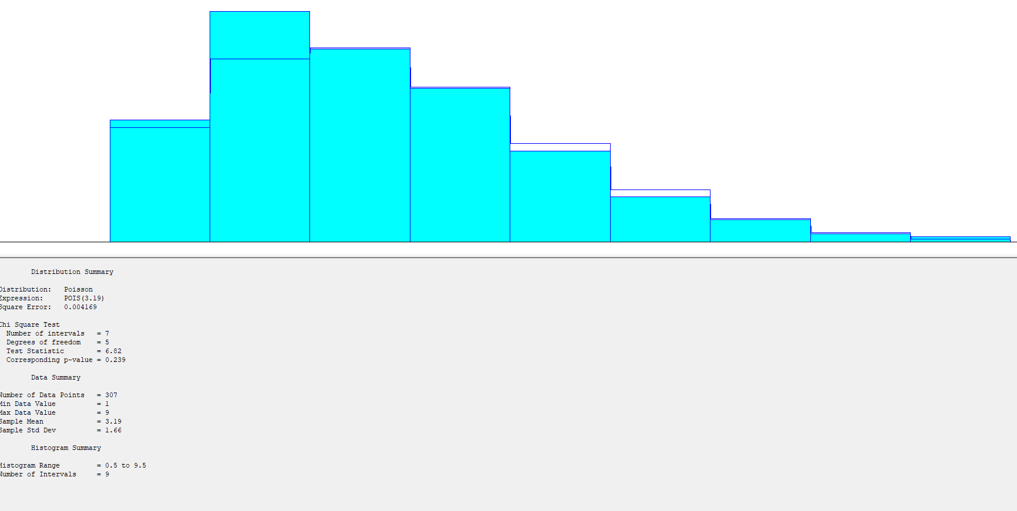
2 | 2 |  |  | 2
3 | 2 |  |  | 7
3 | 3 |  |  | 4
5 | 4 |  |  | 4
2 | 7 |  |  | 6
2 | 3 |  |  | 4
3 | 1 |  |  | 3
1 | 4 |  |  | 5
3 | 2 |  |  | 4
3 | 3 |  |  | 3
1 | 3 |  |  | 3
3 | 1 |  |  | 3
1 | 5 |  |  | 3
1 | 1 |  |  | 2
3 |  |  |  | 7
6 |  |  |  | 3
3 |  |  |  | 5
2 |  |  |  | 4
2 |  |  |  | 5
3 |  |  |  | 2
3 |  |  |  | 4
4 |  |  |  | 1
3 |  |  |  | 2
2 |  |  |  | 2
2 |  |  |  | 2
6 |  |  |  | 3
4 |  |  |  | 1 | 1. Aplicabilidad de las pruebas
4 |  |  |  | 2
4 |  |  |  | 2 | Chi cuadrado
4 |  |  |  | 7 | Como se tiene307 datos (>90), entonces la prueba es valida
6 |  |  |  | 3
3 |  |  |  | 4
4 |  |  |  | 3
3 |  |  |  | 4
2 |  |  |  | 3 | 2. Comparación de errores cuadraticos
2 |  |  |  | 5 | La distribución Poisson, tiene error cuadratico (0.004169)
2 |  |  |  | 2
7 |  |  |  | 3 | 3. Verificación de Hipotesis
4 |  |  |  | 1 | Chi cuadrado
1 |  |  |  | 4 | El p-value es 0.239 (>0.05)
3 |  |  |  | 4 | Ho, se acepta que los datos se ajustan a la Poisson de media 3.19
3 |  |  |  | 1
5 |  |  |  | 7
4 |  |  |  | 2
4 |  |  |  | 4
5 |  |  |  | 5
4 |  |  |  | 6 | CONCLUSION
2 |  |  |  | 2 | La variable aleatoria "Cantidad de anexos por documento", se ajusta a la POIS(3.19)
1 |  |  |  | 6
5 |  |  |  | 4
7 |  |  |  | 1
3 |  |  |  | 1
1 |  |  |  | 2
6 |  |  |  | 1
1 |  |  |  | 1
1 |  |  |  | 3
4 |  |  |  | 3
5 |  |  |  | 2
3 |  |  |  | 4
4 |  |  |  | 4
6 |  |  |  | 4
4 |  |  |  | 4
2 |  |  |  | 2
4 |  |  |  | 2
3 |  |  |  | 2
4 |  |  |  | 4
3 |  |  |  | 1
1 |  |  |  | 1
6 |  |  |  | 1
5 |  |  |  | 5
2 |  |  |  | 4
2 |  |  |  | 9
5 |  |  |  | 1
3 |  |  |  | 4
2 |  |  |  | 1
4 |  |  |  | 2
3 |  |  |  | 2
8 |  |  |  | 3
4 |  |  |  | 6
2 |  |  |  | 4
2 |  |  |  | 3
1 |  |  |  | 2
2 |  |  |  | 4
3 |  |  |  | 5
2 |  |  |  | 3
2 |  |  |  | 1
5 |  |  |  | 2
1 |  |  |  | 2
6 |  |  |  | 4
3 |  |  |  | 5
4 |  |  |  | 2
5 |  |  |  | 3
4 |  |  |  | 3
3 |  |  |  | 4
1 |  |  |  | 3
1 |  |  |  | 2
5 |  |  |  | 4
3 |  |  |  | 2
2 |  |  |  | 5
5 |  |  |  | 2
1 |  |  |  | 2
2 |  |  |  | 2
2 |  |  |  | 7
2 |  |  |  | 4
2 |  |  |  | 8
2 |  |  |  | 3
3 |  |  |  | 4
2 |  |  |  | 3
3 |  |  |  | 5
2 |  |  |  | 1
5 |  |  |  | 2
3 |  |  |  | 3
2 |  |  |  | 3
7 |  |  |  | 2
3 |  |  |  | 3
2 |  |  |  | 7
2 |  |  |  | 8
7 |  |  |  | 2
3 |  |  |  | 4
3 |  |  |  | 8
2 |  |  |  | 2
4 |  |  |  | 2
1 |  |  |  | 5
3 |  |  |  | 3
3 |  |  |  | 1
2 |  |  |  | 5
1 |  |  |  | 4
2 |  |  |  | 2
1 |  |  |  | 5
5 |  |  |  | 6
2 |  |  |  | 1
6 |  |  |  | 3
4 |  |  |  | 5
3 |  |  |  | 2
1 |  |  |  | 3
3 |  |  |  | 1
1 |  |  |  | 2
4 |  |  |  | 2
1 |  |  |  | 4
2 |  |  |  | 2
2 |  |  |  | 2
3 |  |  |  | 3
1 |  |  |  | 2
4 |  |  |  | 6
3 |  |  |  | 2
3 |  |  |  | 6
7 |  |  |  | 5
3 |  |  |  | 2
2 |  |  |  | 2
5 |  |  |  | 3
1 |  |  |  | 5
6 |  |  |  | 2
2 |  |  |  | 3
1 |  |  |  | 3
6 |  |  |  | 3
6 |  |  |  | 1
2 |  |  |  | 3
1 |  |  |  | 4
5 |  |  |  | 4
5 |  |  |  | 1
5 |  |  |  | 2
2 |  |  |  | 5
1 |  |  |  | 4
3 |  |  |  | 5
4 |  |  |  | 1
4 |  |  |  | 6
4 |  |  |  | 7
7 |  |  |  | 4
1 |  |  |  | 2
2 |  |  |  | 3
4 |  |  |  | 2
2 |  |  |  | 2
3 |  |  |  | 4
4 |  |  |  | 1
2 |  |  |  | 3
2 |  |  |  | 3
2 |  |  |  | 5
1 |  |  |  | 1
3 |  |  |  | 2
2 |  |  |  | 2
5 |  |  |  | 1
4 |  |  |  | 6
5 |  |  |  | 2
2 |  |  |  | 6
1 |  |  |  | 5
2 |  |  |  | 4
5 |  |  |  | 3
9 |  |  |  | 2
4 |  |  |  | 2
3 |  |  |  | 1
2 |  |  |  | 3
3 |  |  |  | 3
2 |  |  |  | 1
4 |  |  |  | 5
1 |  |  |  | 3
5 |  |  |  | 4
2 |  |  |  | 4
4 |  |  |  | 1
2 |  |  |  | 1
10 |  |  |  | 1
1 |  |  |  | 6
6 |  |  |  | 4
2 |  |  |  | 2
5 |  |  |  | 1
2 |  |  |  | 2
4 |  |  |  | 2
5 |  |  |  | 4
5 |  |  |  | 1
2 |  |  |  | 3
1 |  |  |  | 4
1 |  |  |  | 2
1 |  |  |  | 3
3 |  |  |  | 2
2 |  |  |  | 6
2 |  |  |  | 6
7 |  |  |  | 4
2 |  |  |  | 3
1 |  |  |  | 6
4 |  |  |  | 2
5 |  |  |  | 2
1 |  |  |  | 5
1 |  |  |  | 1
3 |  |  |  | 2
5 |  |  |  | 2
1 |  |  |  | 1
2 |  |  |  | 5
3 |  |  |  | 2
4 |  |  |  | 3
4 |  |  |  | 5
2 |  |  |  | 2
4 |  |  |  | 2
5 |  |  |  | 3
7 |  |  |  | 3
1 |  |  |  | 3
2 |  |  |  | 1
2 |  |  |  | 4
2 |  |  |  | 3
2 |  |  |  | 2
4 |  |  |  | 1
1 |  |  |  | 3
3 |  |  |  | 5
2 |  |  |  | 5
2 |  |  |  | 2
1 |  |  |  | 5
6 |  |  |  | 4
2 |  |  |  | 3
1 |  |  |  | 2
3 |  |  |  | 3
2 |  |  |  | 7
5 |  |  |  | 1
6 |  |  |  | 3
2 |  |  |  | 4
1 |  |  |  | 3
3 |  |  |  | 3
1 |  |  |  | 2
1 |  |  |  | 4
5 |  |  |  | 2
3 |  |  |  | 1
1 |  |  |  | 3
1 |  |  |  | 6
4 |  |  |  | 2
2 |  |  |  | 4
3 |  |  |  | 3
3 |  |  |  | 2
2 |  |  |  | 4
2 |  |  |  | 3
4 |  |  |  | 5
2 |  |  |  | 1
3 |  |  |  | 2
4 |  |  |  | 2
3 |  |  |  | 2
5 |  |  |  | 4
2 |  |  |  | 6
4 |  |  |  | 3
2 |  |  |  | 2
3 |  |  |  | 2
6 |  |  |  | 5
1 |  |  |  | 3
2 |  |  |  | 5
4 |  |  |  | 1
2 |  |  |  | 1
3 |  |  |  | 3
5 |  |  |  | 4
3 |  |  |  | 2
3 |  |  |  | 4
2 |  |  |  | 3
3 |  |  |  | 3
1 |  |  |  | 1
2 |  |  |  | 3
3 |  |  |  | 4
1 |  |  |  | 3
2
2
1
4
3
1
2
5
2
4
3
1
5
3
2
5
3
3
4
3
2
2
3
6
1
4
4
5
1
3
3
3
2
5
5
3
3
3
2
4
2
7
2
4
3
3
5
1
3
6
2
1
4
3
3
2
5
3
2
1
2
1
6
3
1
5
1
2
3
4
5
2
3
1
5
1
4
4
1
2
1
1
3
6
4
2
3
1
1
1
3
3
1
5
1
2
3
4
6
2
4
5
2
4
5
3
3
5
3
1
3
1
5
4
2
2
3
2
5
4
2
4
2
3
3
6
8
4
6
1
2
6
3
3
2
5
6
1
1
2
3
4
2
5
2
3
5
3
3
3
6
3
4
2
2
3
1
5
3
3
2
3
5
3
7
2
1
1
3
3
4
6
3
6
2
3
1
2
1
1
3
3
2
1
2
7
3
2
3
4
3
3
1
1
3
3
4
4
1
3
4
5
4
2
4
5
7
2
1
3
1
2
6
3
1
4
5
2
1
4
2
3
4
4
2
2
4
4
3
2
3
2
5
3
2
5
3
3
2
4
1
2
4
2
3
1
3
1
1
1
2
2
3
7
4
4
3
2
4
2
3
3
1
6
7
2
2
3
2
2
1
1
3
4
3
1
3
4
1
3
4
3
2
3
5
3
7
6
3
2
1
3
8
3
4
4
3
2
2
4
2
4
5
2
4
4
2
2
1
2
2
3
5
6
5
4
2
3
4
2
3
2
3
5
2
3
1
1
1
5
4
8
6
3
3
2
4
2
3
7
2
1
5
2
2
5
3
4
2
6
1
2
3
4
2
3
5
3
3
3
3
3
3
2
2
2
5
4
3
3
3
3
1
3
2
4
3
2
2
7
2
1
3
5
3
4
2
1
2
5
7
1
1
1
4
5
2
4
6
6
3
3
2
2
6
2
3
2
2
3
2
1
5
4
6
3
2
3
3
3
6
4
2
4
4
2
1
4
6
5
2
1
2
2
4
5
1
3
8
3
3
4
3
6
1
1
4
2
4
3
3
1
3
3
2
3
2
7
5
3
5
1
2
2
5
2
1
3
2
2
1
5
4
3
2
2
4
3
5
1
4
5
6
1
1
1
3
5
6
3
4
2
2
3
4
5
1
3
3
5
5
4
1
1
4
5
5
3
3
2
3
2
3
2
3
2
2
3
5
3
1
3
4
2
2
3
3
4
4
8
3
3
2
4
3
2
3
1
2
7
2
1
7
1
2
1
5
1
3
4
6
1
2
1
2
1
1
1
3
3
3
3
1
1
5
2
2
1
4
5
3
3
2
2
3
4
4
7
2
1
4
1
2
2
2
3
2
1
2
6
1
5
4
2
1
6
1
2
3
4
6
4
4
2
3
4
1
3
4
4
5
2
5
4
4
2
3
2
2
3
2
2
4
2
3
1
3
2
1
1
2
2
6
4
2
3
7
2
4
5
1
2
4
3
6
2
1
4
4
3
2
5
1
4
2
1
5
2
1
3
6
2
2
2
3
2
4
3
5
2
1
6
2
2
4
2
4
4
4
2
3
3
3
5
3
8
1
1
2
2
3
4
2
3
3
4
1
1
1
4
2
1
6
5
3
2
1
4
3
5
4
4
2
4
4
3
2
3
2
4
2
3
5
2
2
1
2
3
3
4
1
2
3
1
4
5
3
3
6
3
2
3
4
1
2
4
3
2
1
4
4
4
3
3
4
2
2
2
1
2
5
4
4
4
7
3
1
4
4
1
1
2
4
2
3
3
1
2
4
2
4
2
3
1
5
4
4
2
2
5
4
3
4
3
2
4
7
2
3
5
3
3
2
2
2
1
1
4
4
1
4
2
4
2
3
1
9
3
1
4
4
3
4
3
3
4
2
3
2
3
1
2
2
5
3
2
3
2
4
1
4
6
1
1
5
2
5
2
3
1
1
1
2
4
3
3
6
4
2
2
1
3
3
1
2
1
2
1
1
2
3
2
2
1
1
1
2
3
3
7
1
1
5
2
1
1
1
4
4
4
5
4
2
3
2
4
3
5
4
1
4
5
1
4
2
4
3
1
3
7
3
7
1
5
4
2
1
6
1
2
1
2
2
2
1
3
2
4
3
3
2
2
2
3
1
3
2
5
1
4
3
3
4
1
6
1
2
3
1
1
4
4
1
2
3
3
1
1
2
1
1
5
2
2
3
2
1
2
1
4
2
1
2
5
3
2
4
4
2
8
4
2
3
1
3
2
2
3
3
2
3
2
4
3
1
5
3
3
5
1
2
4
2
4
2
3
4
1
2
2
1
2
3
3
1
5
2
4
5
2
3
2
3
1
1
4
3
2
5
3
3
4
1
1
1
5
4
1
2
2
1
4
5
3
6
2
1
4
3
4
2
2
4
4
1
3
1
5
3
4
7
2
3
4
2
5
3
3
3
2
2
2
2
1
3
3
2
5
3
3
4
2
5
1
3
2
4
6
3
5
2
3
1
5
1
2
3
3
1
2
5
1
1
1
2
3
3
1
5
3
3
4
2
1
2
1
5
2
4
1
1
2
2
6
2
2
1
4
3
2
4
3
2
4
1
2
3
5
2
2
1
2
3
3
5
2
2
2
3
2
4
3
5
7
3
2
3
2
3
1
4
1
5
5
2
2
2
3
1
5
2
2
3
2
2
7
2
3
2
3
5
2
4
4
1
3
3
1
3
5
5
2
2
4
6
6
1
3
3
1
5
4
1
3
2
4
4
3
3
4
5
3
1
2
4
3
3
4
3
5
2
2
7
4
5
4
3
5
2
2
5
2
3
1
3
1
3
4
1
3
5
2
3
1
2
3
2
3
1
5
2
4
2
2
4
2
3
4
3
4
8
2
4
5
6
1
5
3
6
4
5
2
5
6
1
2
1
4
6
1
1
2
2
3
2
5
1
4
5
4
6
4
4
2
4
1
3
3
2
3
2
4
2
2
2
2
3
2
7
1
1
2
2
3
4
2
1
4
4
5
2
3
3
4
4
2
3
1
1
2
2
4
1
5
4
4
4
6
3
6
4
1
2
1
3
5
3
6
1
2
5
2
2
1
2
3
3
1
2
1
3
1
2
3
2
4
5
3
10
3
4
1
1
2
3
2
3
3
3
2
3
6
2
1
2
5
1
4
1
2
3
3
2
2
2
3
2
2
1
5
5
2
1
2
3
2
4
4
2
4
2
3
6
6
5
3
3
3
4
3
6
1
3
3
5
4
1
3
1
4
3
4
6
5
4
2
4
3
1
2
3
4
5
2
2
5
2
2
3
1
3
2
4
3
2
2
3
2
2
1
6
1
4
3
6
3
2
2
4
2
2
2
5
2
4
6
3
2
1
4
1
3
2
4
6
4
5
2
1
3
4
6
5
2
5
1
3
1
1
4
2
3
7
2
4
4
2
3
2
1
1
5
2
2
3
4
3
4
2
3
1
5
6
1
3
4
1
3
3
4
5
6
5
3
2
1
2
2
2
4
1
4
2
5
4
3
1
3
7
2
2
3
2
3
3
1
3
4
1
3
3
3
2
5
4
2
1
4
1
3
3
4
1
2
5
3
2
4
2
3
2
2
4
1
2
4
4
4
4
2
4
3
9
1
2
3
3
3
5
4
2
2
2
1
2
3
2
2
8
2
3
2
2
5
2
3
4
4
5
2
1
2
6
3
1
2
2
1
3
3
5
3
2
3
4
2
5
1
2
2
2
2
2
4
4
9
2
5
3
2
3
2
4
5
2
3
8
2
6
3
1
3
1
2
6
4
7
3
2
1
3
2
4
2
5
3
6
1
3
4
2
2
5
3
2
3
1
2
5
4
1
1
5
1
4
3
2
4
4
1
4
1
3
1
1
2
3
2
4
4
2
3
5
1
2
1
3
2
4
1
3
3
3
6
3
5
3
8
5
3
2
6
2
3
6
3
3
4
3
2
3
2
3
2
1
4
2
1
2
4
3
4
5
1
5
1
4
3
1
5
4
1
2
2
1
3
7
2
1
1
4
3
4
1
4
2
2
3
4
3
3
5
2
5
2
3
2
1
5
8
3
1
3
2
4
6
4
2
3
3
3
1
1
3
4
4
1
5
3
2
4
2
5
2
1
4
2
5
2
4
2
3
3
4
6
4
1
9
5
4
2
3
5
4
2
2
2
6
2
1
4
1
3
1
2
3
4
2
2
3
3
2
5
1
10
3
2
2
1
2
6
2
3
6
2
3
2
4
5
3
1
1
4
4
2
2
2
4
1
2
3
2
3
1
6
9
3
2
1
9
4
3
1
4
3
3
4
2
6
1
3
4
2
2
2
2
3
4
2
2
7
4
1
2
3
5
7
3
7
5
4
7
2
2
1
3
6
3
1
3
2
2
3
4
1
4
4
4
5
1
2
1
2
3
2
3
1
1
2
4
3
2
1
4
1
3
3
4
6
1
1
2
4
3
7
4
1
6
1
3
4
2
1
2
1
1
3
4
3
2
1
2
1
5
2
2
3
2
1
3
4
5
2
4
5
1
1
2
4
4
2
4
3
3
4
1
3
2
2
2
1
3
2
3
4
4
4
2
2
1
2
2
3
2
1
3
3
3
3
6
1
2
1
6
2
4
3
6
2
1
4
3
1
3
4
4
2
4
3
2
3
4
5
1
4
2
2
3
3
1
5
1
2
1
3
2
4
3
3
3
3
4
4
2
4
3
3
4
1
5
5
4
2
4
5
1
5
3
3
4
2
2
1
1
3
3
5
6
2
3
2
4
2
3
3
2
2
6
3
4
3
1
3
1
2
3
2
1
5
3
3
2
2
6
3
6
1
6
2
2
4
3
3
2
4
2
3
4
3
3
1
2
1
3
1
1
3
5
2
7
5
1
2
2
2
5
2
3
5
2
3
1
3
1
6
3
3
3
1
3
1
2
5
2
2
5
2
5
2
4
4
2
1
6
6
2
1
3
5
4
2
3
3
3
3
1
4
5
3
1
1
4
3
2
2
6
1
2
3
2
4
3
6
5
3
1
5
9
3
3
2
5
1
2
4
2
3
8
1
2
3
3
3
3
3
2
1
1
2
2
2
3
2
6
5
2
4
3
1
1
4
3
4
1
7
2
3
2
2
4
2
1
3
3
4
5
4
3
6
3
4
3
2
1
2
1
4
3
5
3
1
3
5
4
3
2
2
2
2
3
5
2
5
3
5
3
1
1
3
5
8
4
2
2
2
1
3
5
1
1
3
5
1
3
3
3
2
3
4
3
2
1
1
1
1
4
3
3
1
2
4
3
2
2
5
7
2
6
5
5
5
3
5
5
7
4
4
7
6
4
5
4
1
4
1
4
2
2
3
3
1
1
4
2
5
6
2
6
3
3
5
1
5
1
2
4
4
3
2
7
2
8
4
4
2
1
5
6
5
3
2
1
4
1
3
2
1
3
3
3
1
3
3
4
1
2
8
3
5
3
5
2
6
3
3
5
1
6
1
2
1
1
5
6
2
3
1
2
2
2
3
1
3
3
3
5
3
3
5
6
3
3
2
3
1
3
6
1
4
5
5
1
2
5
2
2
6
4
2
7
7
1
3
3
3
5
3
5
3
3
1
3
3
2
4
6
3
1
1
1
2
3
2
4
3
3
4
2
1
2
2
5
3
2
1
1
3
1
1
4
6
4
2
2
4
3
6
6
1
3
3
3
5
4
2
4
4
3
1
4
4
1
4
5
4
2
1
4
4
4
1
5
3
4
3
1
4
1
3

